כללי
QUOTATION

QUOTATION CLARIFICATION

No | Description | SIZE（cm） |  |  | Material | Qty. | NOTICE |  | מק"טים
BASE CABINET |  | L | H | D
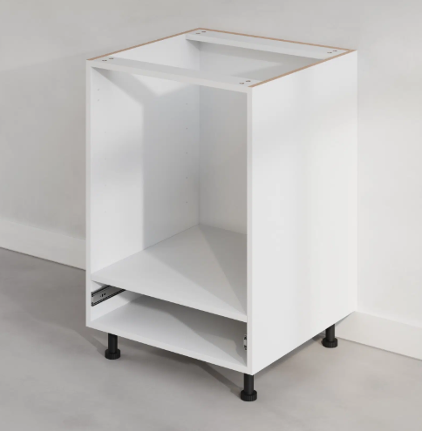 |  | 60 | 78 | 60 | Melamine plywood | 45 | price include drawer box |  | 100-10-060-WH

 |  |  |  |  |  |  |  |  |  | Colors
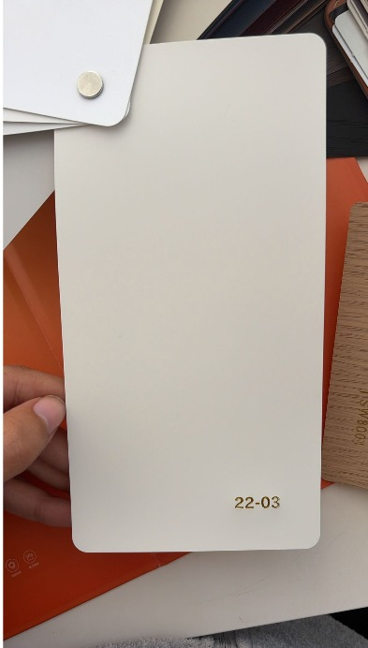
 |  |  |  |  |  |  |  |  |  | A - 22-03
 |  |  |  |  |  |  |  |  |  | PVC -SHAKER

 |  |  |  |  |  |  |  |  |  | CREAM
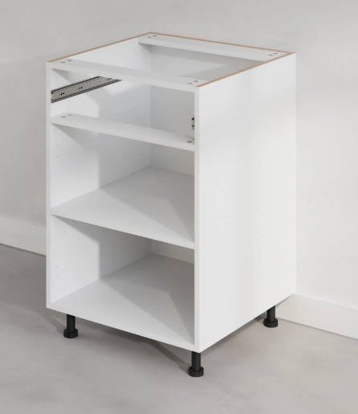 |  | 60 | 78 | 60 | Melamine plywood | 100 | price include drawer box |  | 100-20-060-WH

 |  | 30 | 78 | 60 |  | 50 |  |  | 100-20-030-WH

 |  |  |  |  |  |  |  |  |  | B - Lacquer
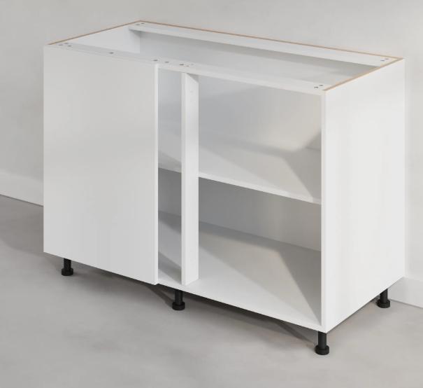 |  | 125 | 78 | 60 | Melamine plywood | 10 |  |  | 100-50-125-WH | LACQUER- FLAT DOOR

 |  |  |  |  |  |  |  |  |  | LATTE

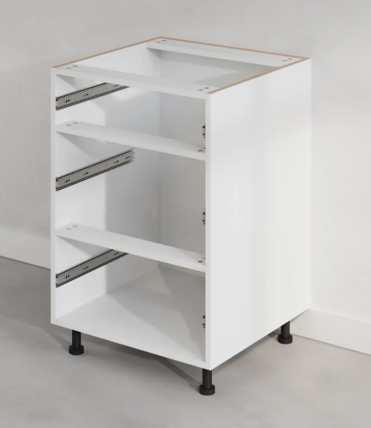 |  | 60 | 78 | 60 | Melamine plywood | 100 | price include drawer box |  | 100-40-060-WH

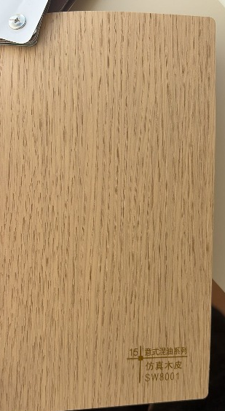
 |  | 80 | 78 | 60 |  | 0 | price include drawer box |  | 100-40-080-WH | C - SW8001
 |  |  |  |  |  |  |  |  |  | PVC- FLAT DOOR

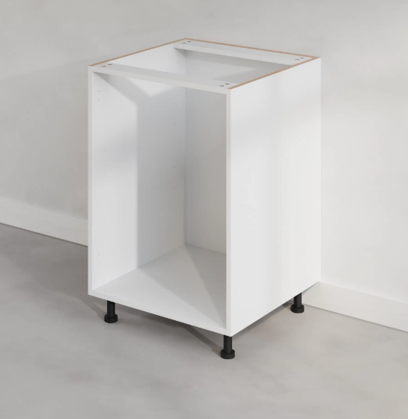 |  | 60 | 78 | 60 | Melamine plywood | 100 |  |  | 100-30-060-WH | TIMBER

 |  | 80 | 78 | 60 |  | 50 |  |  | 100-30-080-WH

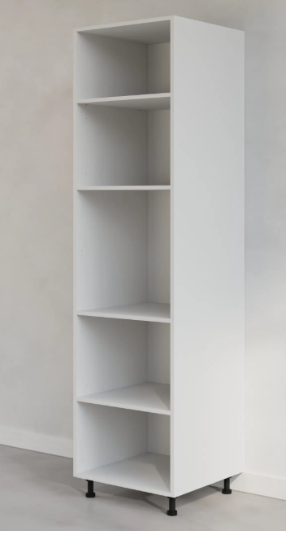 |  | 60 | 216 | 60 | Melamine plywood | 20 |  |  | 120-10-060-WH
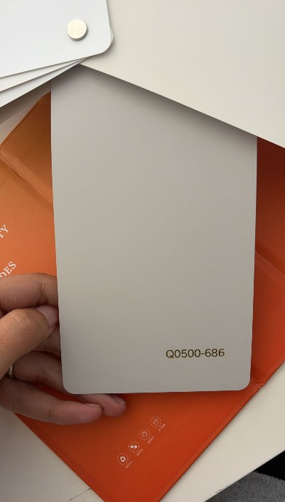
 |  |  |  |  |  |  |  |  |  | D - Q0500-686
 |  |  |  |  |  |  |  |  |  | PVC -SHAKER

 |  |  |  |  |  |  |  |  |  | CLOUD

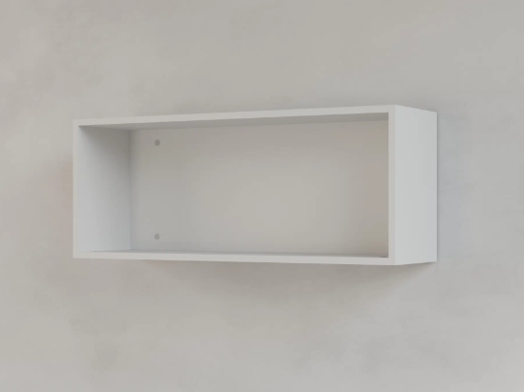 |  | 100 | 38 | 35 | Melamine plywood | 40 |  |  | 110-10-100-WH

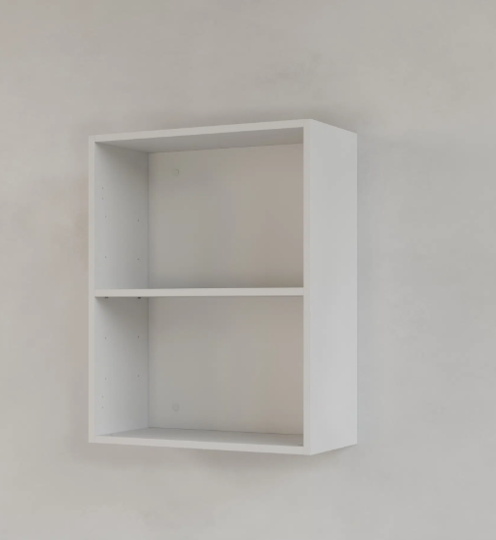 |  | 60 | 76 | 35 | Melamine plywood | 60 |  |  | 110-20-060-WH

Door and drawer front

 |  | 40X2 | 78 | X | MDF | 50 | A | 15 | 200-01-397-A
 |  |  |  |  |  |  | B | 20 | 200-01-397-B
 |  |  |  |  |  |  | C | 0 | 200-01-397-C
 |  |  |  |  |  |  | D | 15 | 200-01-397-D
 |  | 30X2 | 78 | X |  | 60 | A | 10 | 200-01-297-A
 |  |  |  |  |  |  | B | 10 | 200-01-297-B
 |  |  |  |  |  |  | C | 30 | 200-01-297-C
 |  |  |  |  |  |  | D | 10 | 200-01-297-D
 |  | 60 | 18 | X | MDF | 45 | A | 13 | 200-02-597-A
 |  |  |  |  |  |  | B | 20 | 200-02-597-B
 |  |  |  |  |  |  | C | 0 | 200-02-597-C
 |  |  |  |  |  |  | D | 12 | 200-02-597-D
 |  | 60 | 30+30+18 | X | MDF | 100 | A | 30 | 200-03-597-A
 |  |  |  |  |  |  | B | 40 | 200-03-597-B
 |  |  |  |  |  |  | C | 0 | 200-03-597-C
 |  |  |  |  |  |  | D | 30 | 200-03-597-D
 |  | 80 | 30+30+18 | X |  | 0 | A | 0 | 200-03-797-A
 |  |  |  |  |  |  | B | 0 | 200-03-797-B
 |  |  |  |  |  |  | C | 0 | 200-03-797-C
 |  |  |  |  |  |  | D | 0 | 200-03-797-D
 |  | 60 | 60+18 | X | MDF | 100 | A | 30 | 200-04-597-A
 |  |  |  |  |  |  | B | 40 | 200-04-597-B
 |  |  |  |  |  |  | C | 0 | 200-04-597-C
 |  |  |  |  |  |  | D | 30 | 200-04-597-D
 |  | 30 | 60+18 | X |  | 50 | A | 15 | 200-04-297-A
 |  |  |  |  |  |  | B | 20 | 200-04-297-B
 |  |  |  |  |  |  | C | 0 | 200-04-297-C
 |  |  |  |  |  |  | D | 15 | 200-04-297-D
 |  | 60 | 78 | X | MDF | 135 | A | 50 | 200-05-597-A
 |  |  |  |  |  |  | B | 35 | 200-05-597-B
 |  |  |  |  |  |  | C | 0 | 200-05-597-C
 |  |  |  |  |  |  | D | 50 | 200-05-597-D
 |  | 60 | 216 | X | MDF | 20 | A | 5 | 200-06-597-A
 |  |  |  |  |  |  | B | 10 | 200-06-597-B
 |  |  |  |  |  |  | C | 0 | 200-06-597-C
 |  |  |  |  |  |  | D | 5 | 200-06-597-D
 |  | 100 | 40 | X | MDF | 40 | A | 12 | 200-07-997-A
 |  |  |  |  |  |  | B | 12 | 200-07-997-B
 |  |  |  |  |  |  | C | 6 | 200-07-997-C
 |  |  |  |  |  |  | D | 10 | 200-07-997-D
 |  | A: 10，B: 5 | 78 | X | MDF | 100 | A | 30 | 300-10-100-A
 |  |  |  |  |  |  | B | 40 | 300-10-100-B
 |  |  |  |  |  |  | C | 0 | 300-10-100-C
 |  |  |  |  |  |  | D | 30 | 300-10-100-D
 |  | A: 10，B: 5 | 78 | Y | MDF | 100 | A | 30 | 300-10-050-A
 |  |  |  |  |  |  | B | 40 | 300-10-050-B
 |  |  |  |  |  |  | C | 0 | 300-10-050-C
 |  |  |  |  |  |  | D | 30 | 300-10-050-D
 |  | 60 | 60 | X | Melamine plywood | 40 |  |  | 400-10-060
 |  | 80 | 60 | X |  | 20 |  |  | 400-10-080
 |  | 1.8 | 78 | 35 |  | 30 | A | 5 | 300-20-078-A
 |  |  |  |  |  |  | B | 5 | 300-20-078-B
 |  |  |  |  |  |  | C | 15 | 300-20-078-C
 |  |  |  |  |  |  | D | 5 | 300-20-078-D
 |  | 1.8 | 78 | 60 |  | 50 | A | 15 | 300-21-078-A
 |  |  |  |  |  |  | B | 20 | 300-21-078-B
 |  |  |  |  |  |  | C | 0 | 300-21-078-C
 |  |  |  |  |  |  | D | 15 | 300-21-078-D
 |  | 1.8 | 216 | 60 |  | 40 | A | 10 | 300-22-216-A
 |  |  |  |  |  |  | B | 20 | 300-22-216-B
 |  |  |  |  |  |  | C | 0 | 300-22-216-C
 |  |  |  |  |  |  | D | 10 | 300-22-216-D
 |  | / | 244 | / |  | 40 |  |  | 300-50-244-TK
 |  | / | 12.8 | / |  | 330 |  |  | 400-50-128

